0.申請フロー
認定PC・登録PC 申請・承認フロー

入力・申請
申請（*1）
承認・差戻し
承認（*2）
承認・差戻し
最終承認（*3）
処理 | 申請者 | ラインポスト (申請者と重複不可) | IT統括部担当者
新規申請
変更申請
差戻し
差戻し
廃止申請

承認通知到着

(*1) | ラインポストによる承認完了までは申請者自身で申請取消可能。
(*2) | ラインポストの承認手順は以下マニュアルを参照。
 | https://akgr01.sharepoint.com/cis/Documents/操作マニュアル（承認者用）.pdf
(*3) | ラインポスト承認後、IT統括部担当者の承認は、内容に問題がない場合は3営業日程度で承認となります。

2.新規申請
 |  |  | 認定PC・登録PC申請マニュアル（申請者用）-新規申請

０．目次
 | １．申請からラインポストへの承認依頼までの手順
 | ２．購入後(利用開始まで)の依頼事項

１．申請からラインポストへの承認依頼までの手順
 | ① | 下記URLから、情報セキュリティ申請管理システムにログイン
 |  | http://info-sec.dc.asahi-kasei.co.jp/isa/common/pcdb_menu.php
 |  | ※ログインした方が申請者となります。申請内容を理解・管理できる方が申請してください。
 | ② | 「■認定PC・登録PC申請」をクリック
 | ③ | 「新規申請（認定PC）」または「新規申請（登録PC）」をクリック
 | ④ | 申請内容を入力し、「一時保存」をクリック後、「PCリスト」をクリック

 | ⑤ | 資産情報を入力する
 |  | ※PCリストを削除する場合は「リストを削除」をクリックしてください。
 |  | ※同じPCリストの情報をコピーして追加する場合は、「このPC情報をコピー」をクリックしてください。
 |  | ※「■OSバージョン」にはOSのbit数（32bit/64bit）まで記載をお願いします。
 |  | 「Windows10 32bit版」の場合は、ACEWAN環境にてOSバージョンアップが配信されていないためバージョンアップ対応をご部場にて手動実施が必要です。
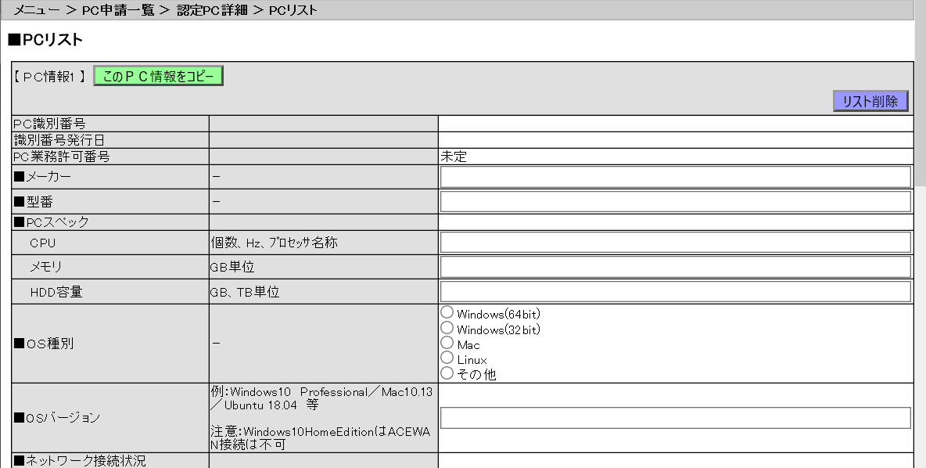

 | ⑤ | 画面下部の「登録」をクリックし、「閉じる」をクリック
 | ⑥ | 「承認依頼」をクリック
 |  | ※承認依頼後はラインポスト宛に承認依頼メールが送信されます。承認がないまま1週間経過した場合はメールが再送されます。

２．購入後(利用開始まで)の依頼事項
 | ※最終承認まで完了すると、承認通知メールが自動発信されます。
 | ※承認通知メール内に記載されている対応を速やかに対応してください。

 | ① | 承認依頼通知メールに記載のあるURLから申請内容を表示する
 | ② | 「各種情報変更」をクリック
 | ③ | 「PCリスト」をクリック
 | ④ | 「■PC納品後、以下を必ず実施し、実施完了日を記入してください」の対応を行い、完了日を入力する
 |  | ※「完了日」が未入力の場合は、催促メールが自動的に発信されます。
 | ⑤ | 画面下部の「登録」をクリックし、「閉じる」をクリック
 | ⑥ | 「変更完了」をクリック

